상품제안서
나오 올인원 마그네틱 접이식 거치대 | 상품코드: S47073

 |  |  |  |  |  |  | 02-713-8555 | www.synergygift.co.kr
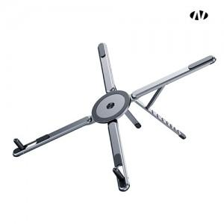 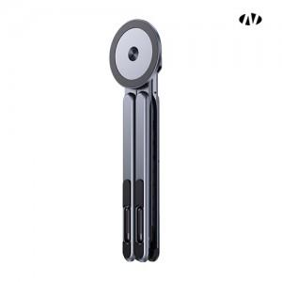 

【상세/제작정보】

【인쇄/포장옵션】 | 레이저, DTF필름전사 / 포장지포장

【공급단가】 | 수량 | 50~ | 100~ | 300~ | 1,000~ | 3,000~
*VAT별도 | 단가 | 9,330원 | 8,830원 | 8,400원 | 8,180원 | 8,040원

【상품 URL】 | https://www.synergygift.co.kr:443/src/goods_detail.php?gdno=47073

